Forside
FraværsStatistikken 2023
Sygefravær 2023
Tirsdag d. 16. april 2024
Statistik-Nyt

Foreløbige tal for FraværsStatistik 2023 viser, at sygefraværet på DA-området udgjorde 3,7 procent af den samlede mulige arbejdstid. Det svarer til 8,4 sygedage pr. medarbejder i gennemsnit. Det indikerer et betydeligt fald i sygefravæ-ret i 2023, som dog stadig er højere end niveauet før COVID-19-pandemien. Den endelige version af FraværsStatistikken vil blive udgivet i september 2024.
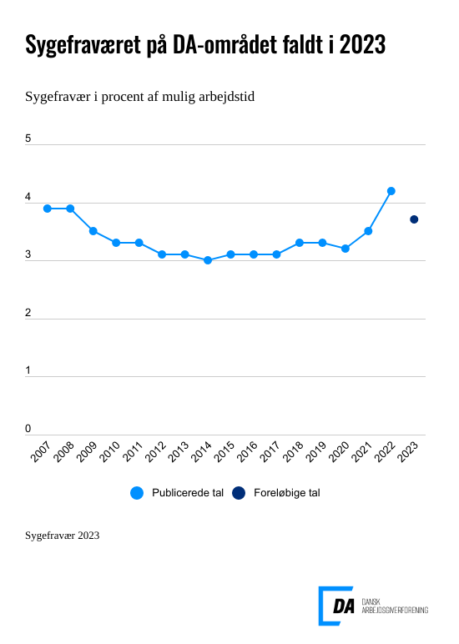

Sygefraværet på DA-området faldt til 3,7 procent af den mulige arbejdstid i 2023, hvilket er et fald fra 4,2 procent i forhold til året før. Dette svarer til et gennemsnit på 8,4 sygedage pr. medarbejder. Nedgangen i sygefraværet kan ses på tværs af hoved-brancherne på DA-området. Inden for fremstilling faldt sygefraværet fra 4,4 procent i 2022 til 3,8 procent i 2023, inden for service faldt det fra 4,0 procent til 3,7 procent og inden for bygge- og anlæg fra 4,5 procent til 4,0 procent.
Foreløbige tal for FraværsStatistik 2023 viser, at sygefraværet på DA-området udgjorde 3,7 procent af den samlede mulige arbejdstid. Det svarer til 8,4 syge-dage pr. medarbejder i gennemsnit. Det indikerer et betydeligt fald i sygefravæ-ret i 2023, som dog stadig er højere end niveauet før COVID-19-pandemien. Disse foreløbige resultater fra FraværsStatistikken bliver offentliggjort for første gang. Den endelige version af FraværsStatistikken vil blive udgivet i september 2024.
Sygefraværet på DA-området faldt til 3,7 procent af den mulige arbejdstid i 2023, hvilket er et fald fra 4,2 procent i forhold til året før. Dette svarer til et gennemsnit på 8,4 sygedage pr. medarbejder. Nedgangen i sygefraværet kan ses på tværs af hoved-brancherne på DA-området. Inden for fremstilling faldt sygefraværet fra 4,4 procent i 2022 til 3,8 procent i 2023, inden for service faldt det fra 4,0 procent til 3,7 procent og inden for bygge- og anlæg fra 4,5 procent til 4,0 procent.
Sygefraværet faldt både hos arbejdere og funktionærer samt blandt mænd og kvinder.

En ny publikation
Dette er den første udgave af "Sygefravær 2023". Publikationen er resultatet af et projekt, der sigter mod at gøre det muligt at se tallene for sygefravær hurtigere. Selvom tallene bliver frigivet tidligt i processen, kan vi forsikre om, at de er pålidelige på det niveau, de præsenteres. Størstedelen af de større virksomheder har allerede indberettet deres data, og eventuelle større fejl i indberetningerne samt systemfejl er blevet rettet. Vi vil fortsat foretage en grundig gennemgang af tallene manuelt for at kunne udgive den endelige og fulde version af FraværsStatistikken 2023.

